Лист1
 |  |  |  |  |  |  | Заказ: | 0.00

 |  |  |  | Наша система скидок: |  |  | 5 000 - 2% 10 000 - 3% 15 000 - 4% 20 000 - 5% 25 000 - 6% | 40 000 - 7% 60 000 - 8% 80 000 - 9% 100 000 - 10% 150 000 - 15%
Срок готовности заказа к отправке 7-10 рабочих дней после зачисления оплаты.
Вся продукция сертифицированна. Остерегайтесь подделок.
!!!!!!!!!ВНИМАНИЕ!!! Перед отправкой заказа обязательно заполните контактную информацию!!!!!!!!!
Наименование организации/ ФИО
Юр.адрес/ Адрес регистрации
ИНН/ ОГРН/ ОГРНИП
Паспортные данные
Контактный телефон
Контактное лицо
Получатель груза
Транспортная компания |  | Желдорэкспедиция, Автотрейдинг, Карго, ПЭК, Деловые линии, Транс-Вектор, КИТ
Город доставки
№ | Фото | Артикул | Размер | Наименование | Штрихкод | Цена | Количество | Сумма
1 | 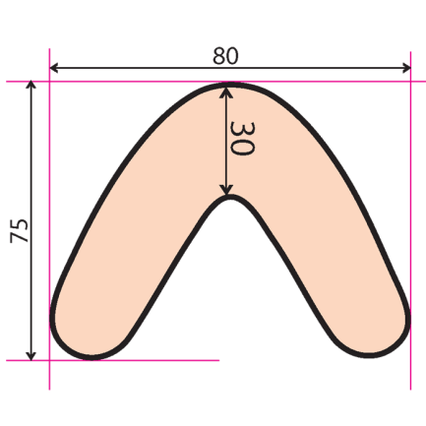 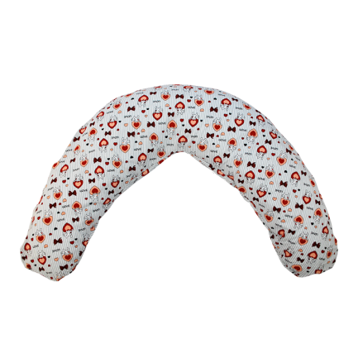 | Ап17кор01 | 80х75 | Подушка для кормления "подкова" 01 - антистресс | 4627077378342 | 1100 |  | 0
2 | 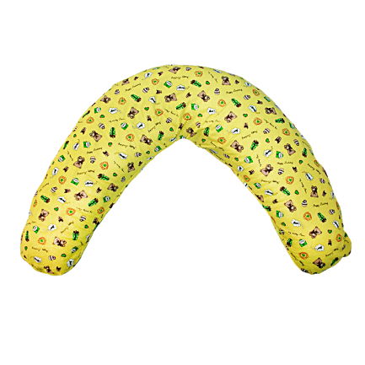 | Ап17кор02 | 80х75 | Подушка для кормления "подкова" 02 - антистресс | 4627077378359 | 1100 |  | 0
3 | 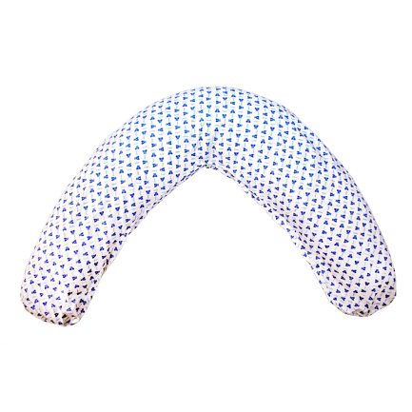 | Ап17кор03 | 80х75 | Подушка для кормления "подкова" 03 - антистресс | 4627077378366 | 1100 |  | 0
4 | 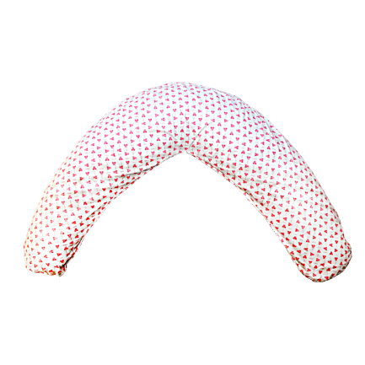 | Ап17кор04 | 80х75 | Подушка для кормления "подкова" 04 - антистресс | 4627077378373 | 1100 |  | 0
5 |  | Ап17кор05 | 80х75 | Подушка для кормления "подкова" 01 | 4627096981400 | 900 |  | 0
6 |  | Ап17кор06 | 80х75 | Подушка для кормления "подкова" 02 | 4627096981417 | 900 |  | 0
7 |  | Ап17кор07 | 80х75 | Подушка для кормления "подкова" 03 | 4627096981424 | 900 |  | 0
8 |  | Ап17кор08 | 80х75 | Подушка для кормления "подкова" 04 | 4627096981431 | 900 |  | 0
9 | 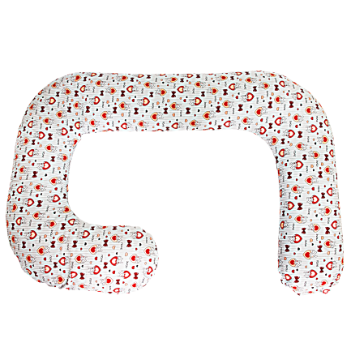 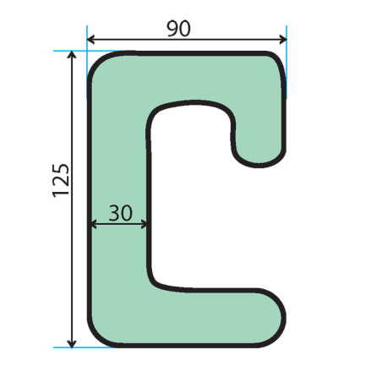 | Ап17кор09 | 125х90 | Подушка для беременных и всей семьи "G" 01 - антистресс | 4627096981448 | 2400 |  | 0
10 | 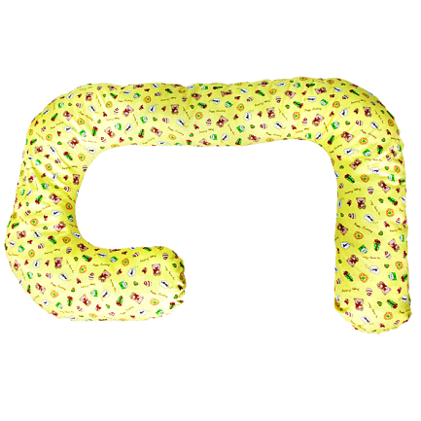 | Ап17кор10 | 125х90 | Подушка для беременных и всей семьи "G" 02 - антистресс | 4627096981455 | 2400 |  | 0
11 | 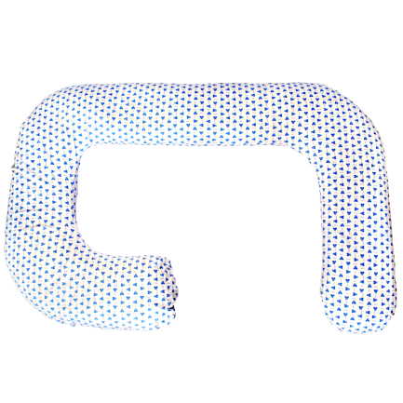 | Ап17кор11 | 125х90 | Подушка для беременных и всей семьи "G" 03 - антистресс | 4627096981462 | 2400 |  | 0
12 | 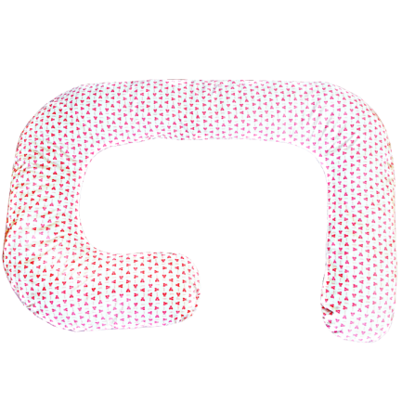 | Ап17кор12 | 125х90 | Подушка для беременных и всей семьи "G" 04 - антистресс | 4627096981479 | 2400 |  | 0
13 |  | Ап17кор13 | 125х90 | Подушка для беременных и всей семьи "G" 01 | 4627096981486 | 2000 |  | 0
14 |  | Ап17кор14 | 125х90 | Подушка для беременных и всей семьи "G" 02 | 4627096981493 | 2000 |  | 0
15 |  | Ап17кор15 | 125х90 | Подушка для беременных и всей семьи "G" 03 | 4627096981509 | 2000 |  | 0
16 |  | Ап17кор16 | 125х90 | Подушка для беременных и всей семьи "G" 04 | 4627096981516 | 2000 |  | 0
17 | 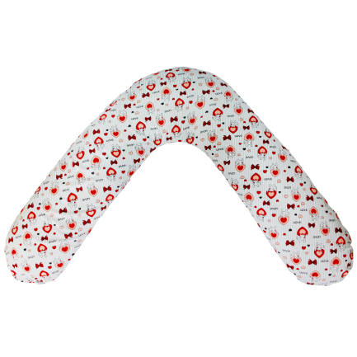 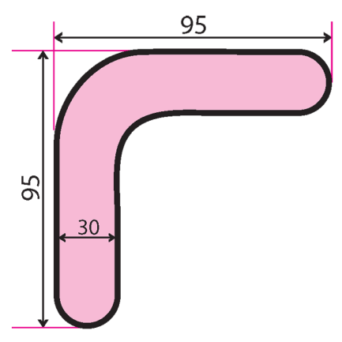 | Ап17кор17 | 95х95 | Подушка для беременных и кормящих "Г" 01 - антистресс | 4627096981523 | 1200 |  | 0
18 | 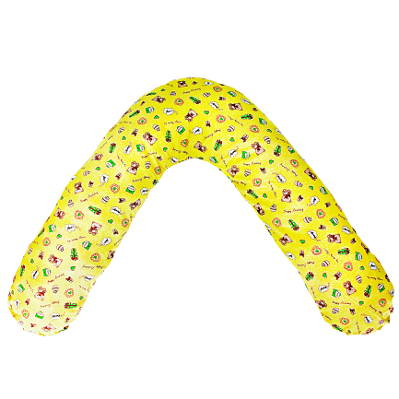 | Ап17кор18 | 95х95 | Подушка для беременных и кормящих "Г" 02 - антистресс | 4627096981530 | 1200 |  | 0
19 | 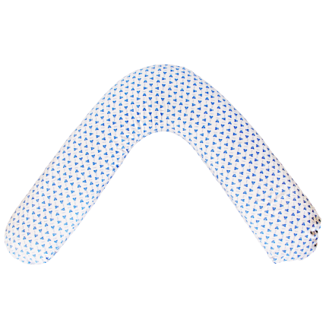 | Ап17кор19 | 95х95 | Подушка для беременных и кормящих "Г" 03 - антистресс | 4627096981547 | 1200 |  | 0
20 | 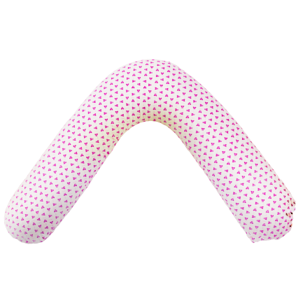 | Ап17кор20 | 95х95 | Подушка для беременных и кормящих "Г" 04 - антистресс | 4627096981554 | 1200 |  | 0
21 |  | Ап17кор21 | 95х95 | Подушка для беременных и кормящих "Г" 01 | 4627096981561 | 1000 |  | 0
22 |  | Ап17кор22 | 95х95 | Подушка для беременных и кормящих "Г" 02 | 4627096981578 | 1000 |  | 0
23 |  | Ап17кор23 | 95х95 | Подушка для беременных и кормящих "Г" 03 | 4627096981585 | 1000 |  | 0
24 |  | Ап17кор24 | 95х95 | Подушка для беременных и кормящих "Г" 04 | 4627096981592 | 1000 |  | 0
25 | 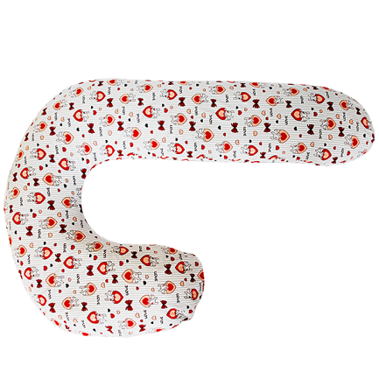 | Ап17кор25 | 110х70 | Подушка для отдыха и сна "J" 01 - антистресс | 4627096981608 | 1200 |  | 0
26 | 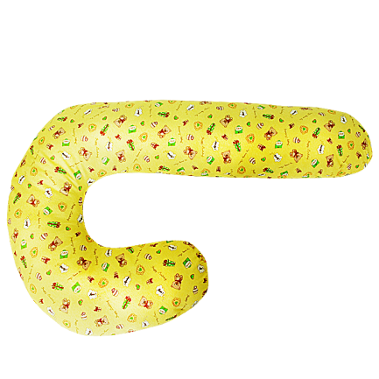 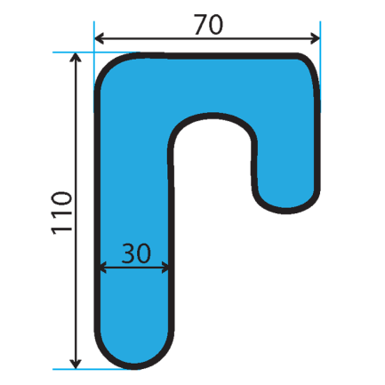 | Ап17кор26 | 110х70 | Подушка для отдыха и сна "J" 02 - антистресс | 4627096981615 | 1200 |  | 0
27 |  | Ап17кор27 | 110х70 | Подушка для отдыха и сна "J" 03 - антистресс | 4627096981622 | 1200 |  | 0
28 | 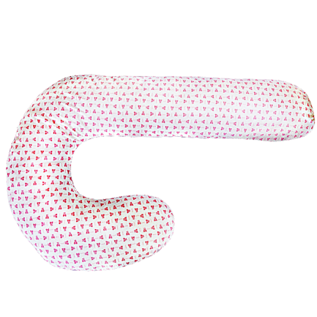 | Ап17кор28 | 110х70 | Подушка для отдыха и сна "J" 04 -полистирол | 4627096981639 | 1200 |  | 0
29 |  | Ап17кор29 | 110х70 | Подушка для отдыха и сна "J" 01 | 4627096981646 | 1000 |  | 0
30 |  | Ап17кор30 | 110х70 | Подушка для отдыха и сна "J" 02 | 4627096981653 | 1000 |  | 0
31 |  | Ап17кор31 | 110х70 | Подушка для отдыха и сна "J" 03 | 4627096981660 | 1000 |  | 0
32 |  | Ап17кор32 | 110х70 | Подушка для отдыха и сна "J" 04 | 4627096981677 | 1000 |  | 0
33 |  | Ап17кор33 | 110х80 | Подушка для беременных "С" 01 - антистресс | 4627096981684 | 2200 |  | 0
34 |  | Ап17кор34 | 110х80 | Подушка для беременных "С" 02 - антистресс | 4627096981691 | 2200 |  | 0
35 |  | Ап17кор35 | 110х80 | Подушка для беременных "С" 03 - антистресс | 4627096981707 | 2200 |  | 0
36 |  | Ап17кор36 | 110х80 | Подушка для беременных "С" 04 - антистресс | 4627096981714 | 2200 |  | 0
37 | 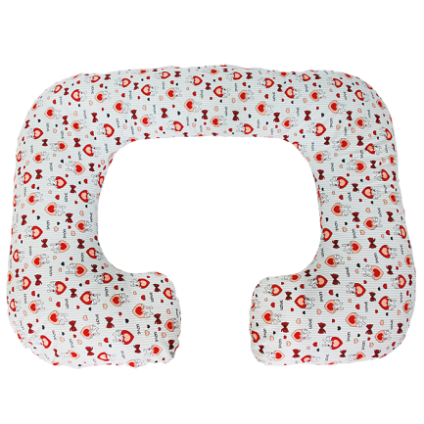 | Ап17кор37 | 110х80 | Подушка для беременных "С" 01 | 4627096981721 | 1900 |  | 0
38 | 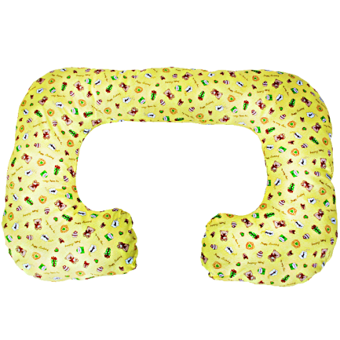 | Ап17кор38 | 110х80 | Подушка для беременных "С" 02 | 4627096981738 | 1900 |  | 0
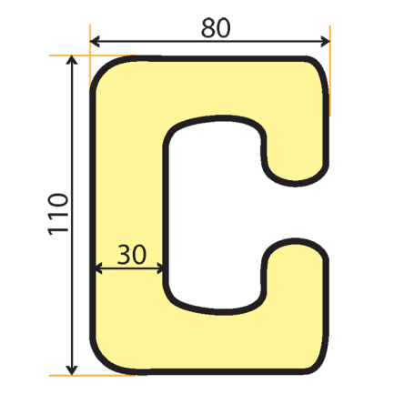 39 | 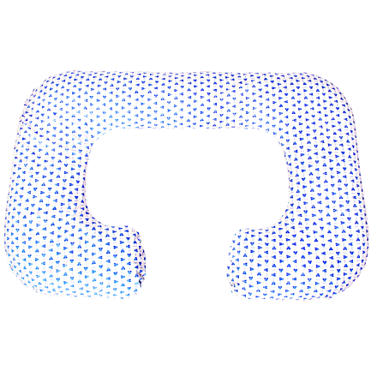 | Ап17кор39 | 110х80 | Подушка для беременных "С" 03 | 4627096981745 | 1900 |  | 0
40 | 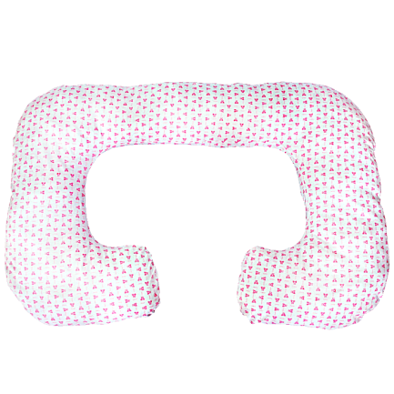 | Ап17кор40 | 110х80 | Подушка для беременных "С" 04 | 4627096981752 | 1900 |  | 0
41 | 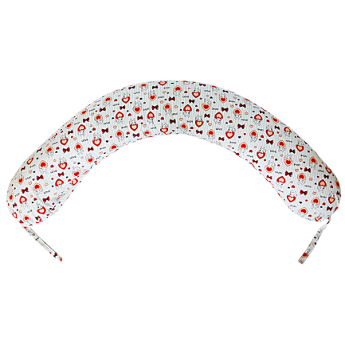 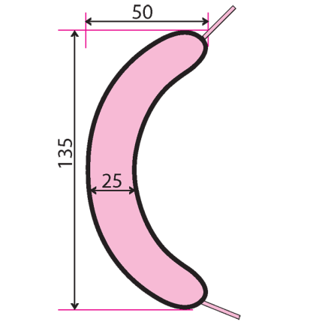 | Ап17кор41 | 135х50 | Подушка для беременных "банан" 01 - антистресс | 4627096981769 | 1100 |  | 0
42 | 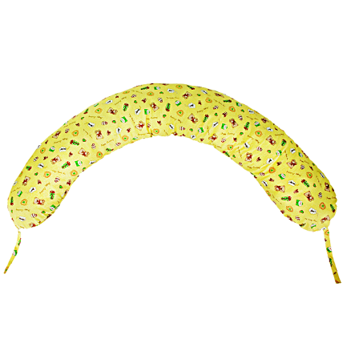 | Ап17кор42 | 135х50 | Подушка для беременных "банан" 02 - антистресс | 4627096981776 | 1100 |  | 0
43 | 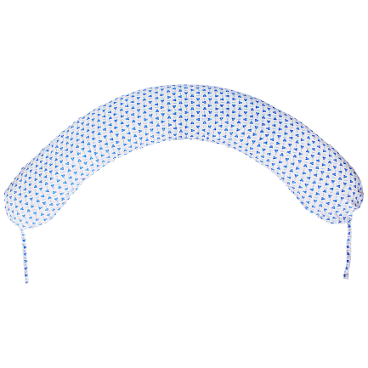 | Ап17кор43 | 135х50 | Подушка для беременных "банан" 03 - антистресс | 4627096981783 | 1100 |  | 0
44 | 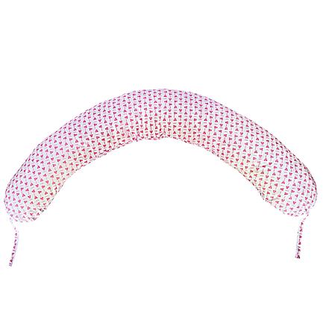 | Ап17кор44 | 135х50 | Подушка для беременных "банан" 04 - антистресс | 4627096981790 | 1100 |  | 0
45 |  | Ап17кор45 | 135х50 | Подушка для беременных "банан" 01 | 4627096981806 | 900 |  | 0
46 |  | Ап17кор46 | 135х50 | Подушка для беременных "банан" 02 | 4627096981813 | 900 |  | 0
47 |  | Ап17кор47 | 135х50 | Подушка для беременных "банан" 03 | 4627096981820 | 900 |  | 0
48 |  | Ап17кор48 | 135х50 | Подушка для беременных "банан" 04 | 4627096981837 | 900 |  | 0

